技术&设计需求
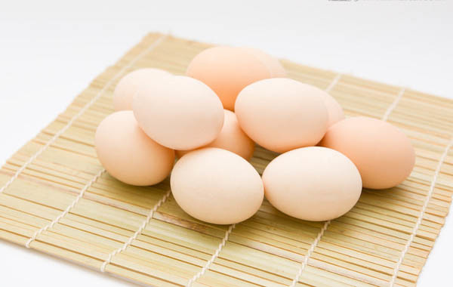

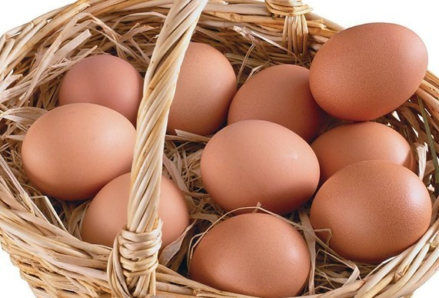
技术
 | 下单类型：用户下单，团购。 用户角色：去除自提点老板
 | 以6.16日为时间节点，目标为最近下单时间>=30天的用户，在商城累计下单次数>=2,累计下单金额>=50，去除当前已取关注人群。

设计

首页轮播图文案 | 0元买鸡蛋
 | 老用户专享福利

活动介绍页文案 | 美家美鲜感谢一路有您陪伴，我们正不断完善并希望给您提供更好的体验。本月邀请您参加老用户回馈活动，属于您的专享福利“0元买鸡蛋"。 | 城市 | 商品名称
 |  | 北京 | 红皮鸡蛋8枚
 | 6月16日-6月17日，在商城有下单，就能获得“鸡蛋兑换券”一张。 | 武汉 | 白皮鸡蛋8枚
 | 鸡蛋兑换券统一在6.18日下午发放。6月18日-6月22日可在商城活动专区免费兑换鸡蛋一份！ | 广州 | 红皮鸡蛋8枚
 | 每个用户仅限参与一次。 | 南京 | 六口鲜鸡蛋6枚装

